A组抽签
1. 固定随机数
抽签序号 | 名字
A1 | 王 雅峰
A2 | wang王 Li
A3 | 司 丽荣
A4 | Xing shijie
A5 | Hu Kevin
2. 抽签
A6 | 李 文
A7 | 黄 文哲
A8 | Li Min
A9 | Yi Hongtao
A10 | Deng Shirley
A11 | xu bujiang
A12 | Huo Yang
A13 | 黄 Shelly
A14 | Ye Sabrina
恢复随机
A15 | 高 清
A16 | Xiao Lingwen
A17 | Ye Bing
A18 | Li Larry
A19 | 赵 Famei
A20 | wang Yinan
A21 | 哈 悦
A22 | 刘 勇
A23 | 陈 冬娥
A24 | Jia Yunying
A25 | 崔 云平
A26 | 叶 政
A27 | 赵 建勇
A28 | Yang Fang
A29 | 由 军
A30 | Wang Dong yan
A31 | Cao Jing
A32 | 黄 伟
A33 | wu ben
A34 | Chen Jie
A35 | Ye Zhaohui
A36 | 毛 佩雷

B组抽签
1. 固定随机数
抽签序号 | 名字
B1 | 张 卫明
B2 | Lu Dongmei
B3 | Li Jingyan
B4 | Zhang Licheng
B5 | Yuan Stellven
2. 抽签
B6 | lu 秀华
B7 | jiang Lili y
B8 | Liang Jessie
B9 | Wang Cliff
B10 | Li Lisa
B11 | Lin Linda
B12 | Gou James
B13 | Chen Hairong
B14 | 李 青
B15 | 罗 野
恢复随机
B16 | Guo Sherry
B17 | 张 圣云
B18 | 彭 飞
B19 | Tian Wanting
B20 | Feng Yaru
B21 | Zhao Helen
B22 | Li Sheng
B23 | 王 旭
B24 | xia guibai
B25 | Zhan Lixin
B26 | Qian Yanjun
B27 | 郭 庆（左手）
B28 | Yuan Jenny
B29 | Jiao Dong
B30 | 董 Grace
B31 | 金 锦
B32 | Wang Mengyi
B33 | 王 桐
B34 | 殷 亚兰
B35 | Rong Robert
B36 | song Qingxia

对阵图
Mtch # | Tem 1 Plyer | Tem 1 Plyer B | Tem 2 Plyer | Tem 2 Plyer B
M1 | 1 | 18 | 2 | 17
M2 | 3 | 5 | 4 | 28
M3 | 6 | 33 | 7 | 21
M4 | 8 | 22 | 9 | 16
M5 | 10 | 25 | 11 | 12
M6 | 13 | 15 | 14 | 32
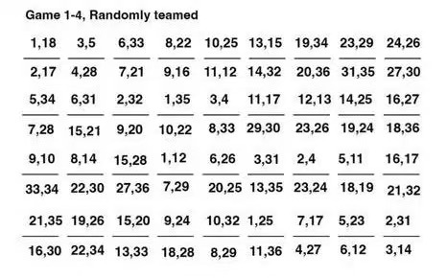
M7 | 19 | 34 | 20 | 36
M8 | 23 | 29 | 31 | 35
M9 | 24 | 26 | 27 | 30
M10 | 7 | 28 | 6 | 34
M11 | 15 | 21 | 5 | 31
M12 | 9 | 20 | 2 | 32
M13 | 10 | 22 | 1 | 35
M14 | 8 | 33 | 3 | 4
M15 | 29 | 30 | 11 | 17
M16 | 23 | 26 | 12 | 13
M17 | 19 | 24 | 14 | 25
M18 | 18 | 36 | 16 | 27
M19 | 33 | 34 | 9 | 10
M20 | 22 | 30 | 8 | 14
M21 | 27 | 36 | 15 | 28
M22 | 7 | 29 | 1 | 12
M23 | 20 | 25 | 6 | 26
M24 | 13 | 35 | 3 | 31
M25 | 23 | 24 | 2 | 4
M26 | 18 | 19 | 5 | 11
M27 | 21 | 32 | 16 | 17
M28 | 21 | 35 | 12 | 30
M29 | 19 | 26 | 22 | 34
M30 | 15 | 20 | 13 | 33
M31 | 9 | 24 | 18 | 28
M32 | 10 | 32 | 8 | 29
M33 | 1 | 25 | 16 | 36
M34 | 7 | 17 | 4 | 27
M35 | 5 | 23 | 6 | 11
M36 | 2 | 31 | 3 | 14

Match Map
